2020
Щоквартадьний звіт
про стан реалізації проєктів-переможців Громадського бюджету у 2020 році
 |  |  |  |  |  |  |  | (станом на 01 10 2020)
№ з/п | Проєкт (№, назва, адреса реалізації, Команда, лідер Команди) | Найменування робіт, товарів, послуг | Замовник проєкту | Погодження з Командою технічних вимог (ТВ) (дата) та календарного плану (КП) (дата) | Наявність договору на виконання робіт (закупівлі товарів, послуг) (дата) | Сума проєкту (тис. грн) | Стан реалізації проєкту
 |  |  |  |  |  |  | Посилання на тендерну закупівлю (відповідно до найменування робіт, товарів, послуг) | Профінансовано, тис.грн |  | Фотозвіт результату реалізації | альтернативний звіт Команди (так/ні)
 |  |  |  |  |  |  |  | Факт | Економія
1 | 2 | 3 | 4 | 5 | 6 | 7 | 8 | 9 | 10 | 11 | 12
Головний розпорядник бюджетних коштів - Печерська районна в місті Києві державної адміністрації
1 | № 801, Мультимедійне забезпечення актового залу та бібліотеки СШ №80, бул. Дружби Народів, 12,Б, Оломуцька Вікторія Геннадіївна | 1. Придбання звукового, медійного, світлового та іншого обладнання 2. Монтаж обладнання . | Управління освіти та інноваційного розвитку ПРДА | 2020-05-04 | 04.06.2020 18.06.2020 | 599.910 | UA-2020-05-07-002830-a UA-2020-05-27-003658-в | 208.04 | 0.00
2 | № 2174, Ремонт санітарно-технічних приміщень в спеціалізованій школі №94 "Еллада" м. Києва, вул. Ольгінська, 2/4, Московець Наталія Олегівна | 1. Демонтаж застарілого обладнання. 2.Поточний ремонт приміщенняї. 3. Монтаж нового обладнання. | Управління освіти та інноваційного розвитку ПРДА | 24.02.2020 (ТВ); 24.02.2020 (КП) | 2020-06-22 | 199.746 | UA-2020-05-13-002127-a | 199.40 | 0.346
3 | № 2195 Завалим Детский сад №143 Игрушками бул.Л.Українки, 24-А, Басовський Володимир | 1. Закупівля наборів LEGO | Управління освіти та інноваційного розвитку ПРДА | 2020-05-04 | 2020-07-14 | 52.20 | UA-2020-06-09-002730-с | 52.20 | 0.00 | 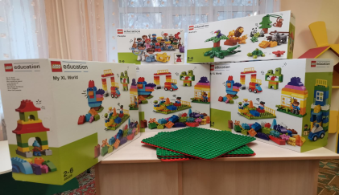
4 | № 2163 Завалим Детский сад №1 Игрушками пров. Аскольдів,5, Басовський Володимир | 1. Закупівля наборів LEGO | Управління освіти та інноваційного розвитку ПРДА | 2020-05-04 | 2020-07-14 | 52.20 | UA-2020-06-09-002730-с | 52.20 | 0.00 | 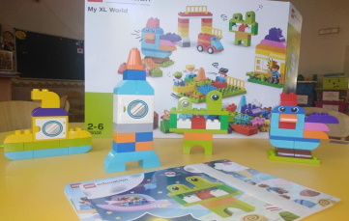
5 | № 2200 Завалим Детский сад №152 Игрушками вул. Михайла Бойчука 3-А, Басовський Володимир | 1. Закупівля наборів LEGO | Управління освіти та інноваційного розвитку ПРДА | 2020-05-04 | 2020-07-14 | 52.20 | UA-2020-06-09-002730-с | 52.20 | 0.00
6 | № 2250 Завалим Детский сад №228 Игрушками вул. Глазунова ,3 4/47, Басовський Володимир | 1. Закупівля наборів LEGO | Управління освіти та інноваційного розвитку ПРДА | 2020-05-04 | 2020-07-14 | 52.20 | UA-2020-06-09-002730-с | 52.20 | 0.00
7 | № 2207 Завалим Детский сад №171 Игрушками вул. Хрещатик,25, Басовський Володимир | 1. Закупівля наборів LEGO | Управління освіти та інноваційного розвитку ПРДА | 2020-05-04 | 2020-07-14 | 52.20 | UA-2020-06-09-002730-с | 52.20 | 0.00
8 | № 2274 Завалим Детский сад №298 Игрушками бул. Дружби Народів, 29-А, Басовський Володимир | 1. Закупівля наборів LEGO | Управління освіти та інноваційного розвитку ПРДА | 2020-05-04 | 2020-07-14 | 52.20 | UA-2020-06-09-002730-с | 52.20 | 0.00
 | Всього: | Х | Х | Х | Х | 1112.856 | Х | 720.64 | 0.346 | Х | Х

